Tabelle1
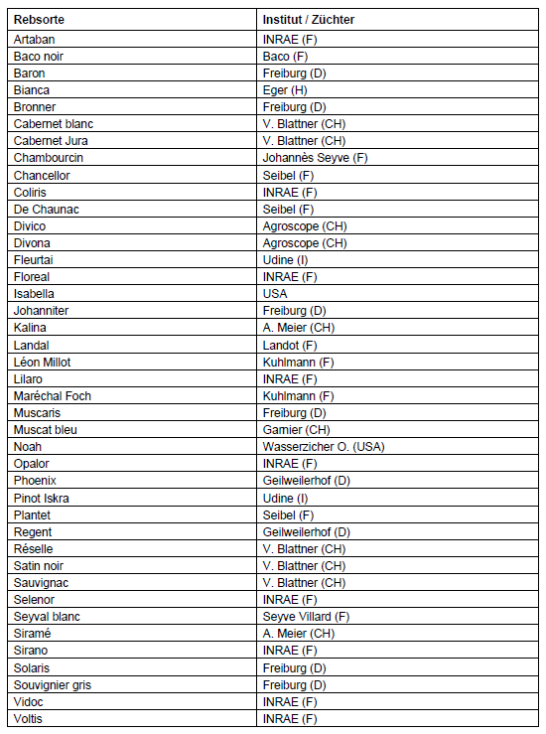
GLIB | Thurgauer Genossenschaft für landwirtschaftliche Investitionskredite und Betriebshilfe

Arenenberg 8 | Telefon: 058 346 04 50 |  | www.glib.ch
8268 Salenstein |  |  | info@glib.ch

Achtung: Die Reben dürfen erst gepflanzt werden, wenn die GLIB dafür eine schrifftliche Freigabe erteilt hat. Bei Missachtung dieser Bestimmung werden keine Finanzhilfen gewährt (Art. 54 SVV).

Beitragsgesuch für die Pflanzung von robusten Rebsorten (PIWI)

Bitte dieses Blatt dem Darlehensgesuch beilegen. Herzlichen Dank.

Persönliche Angaben des Gesuchstellers / der Gesuchstellerin

Name und Vorname:
Adresse:
PLZ, Wohnort:

Voraussetzungen: | → Betrieb mind. 1 SAK
 | → Direktzahlungsberechtigt
 | → Die minimale Fläche für die Bepflanzung beträgt 25 Aren. Sie kann sich aus Teilflächen zusammensetzen
 | und ist innert zwei Jahren zu bepflanzen.
 | → Bei Pachtflächen muss ein Pachtvertrag mit einer Mindestdauer von 10 Jahren vorgelegt werden.
 | → Offerte bzw. Bestellung des Pflanzguts sowie Pflanzplan ist dem Gesuch beizulegen
 | → Auszug aus dem Rebbaukataster mit Markierung der zu pflanzenden Fläche als Beilage des Gesuchs
 | → Kostenzusammenstellung der geplanten Pflanzung
 |  |  |  |  |  |  |  |  |  | ja
Neupflanzung | (Die Fläche muss nach Art. 1 Weinverordnung (SR 916.140) berechnet werden) |  |  |  |  |  |  |  |  | nein
Gemeinde |  | Grundbuch-Nummer |  | Fläche (m2) |  | Rebsorte |  | Eigentum | Pacht

 |  |  |  | 0 |  | m2 (mind. 2'500 m2)
Maximal anrechenbare Kosten

Beitragsberechnung |  |  |  |  | m2 | Ansatz | Beitrag Bund | Beitrag Kanton
Pflanzung von robusten Rebsorten (gemäss Liste) |  |  |  |  | 0 | 10'000 / ha | 0 | 0
Befristeter Zuschlag bis im Jahre 2030 |  |  |  |  | 0 | 10'000 / ha | 0 | Kanton gewährt keinen Zuschlag

Aufgrund der eingegebenen Daten wurde ein Beitrag von maximal |  |  |  |  |  | Fr. | 0 | errechnet.
Die definitive Beitragsberechnung erfolgt durch das Landwirtschaftsamt bzw. das Bundesamt für Landwirtschaft.

Spez. Bestimmungen:

→ Die Neupflanzung darf erst nach dem Vorliegen der Zusicherungsverfügung des BLW für den Bundesbeitrag vorgenommen werden!
→ Der Eigenfinanzierungsanteil muss mindestens 15% betragen
→ Das BLW bestimmt die finanzhilfeberechtigten Sorten (sog. Sortenliste), veröffentlicht diese und aktualisiert die Liste laufend
entsprechend den neuesten Erkenntnissen aus der Forschung.

Ort und Datum: |  |  |  |  | Unterschrift:

Beilagen:

Investitionskredit:

Gemäss SVV Art. 29 Abs. 2c können Investitionen in den Witterungsschutz oder Bewässerung mit 50% Investitionskredit der anrechenbaren Kosten
unterstützt werden. Kostenzusammenstellung ist beizulegen.
Kredite unter 20'000.00 CHF werden nicht gewährt (-> Mindestvolumen der anrechenbaren Investition > 40'000.00 CHF)

IK gewünscht: |  |  | Kosten der Massnahme:

Liste der robusten Rebsorten |  |  |  |  |  | Stand | 2022-12-09

